상품제안서
이츠 제니스 골드USB+피에르가르뎅 트레블러펜 세트(4GB~128GB) | 상품코드: F25499

 |  |  |  |  |  |  | 02-412-0044 | www.easy1.co.kr
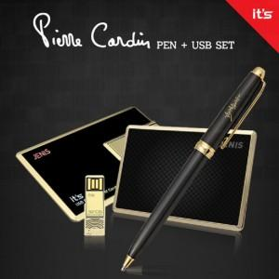

【상세/제작정보】 | <p>※ 128G 전화문의 부탁드립니다.</p>

【인쇄/포장옵션】 | 레이저, 홀로그램인쇄 / 싸바리케이스

【공급단가】 | 수량 | 100~ | 300~ | 500~ | 1,000~ | 3,000~
*VAT별도 | 8G | 28,800원 | 28,320원 | 27,600원 | 27,120원 | 26,400원
 | 16G | 31,200원 | 30,680원 | 29,900원 | 29,380원 | 28,600원
 | 32G | 33,600원 | 33,040원 | 32,200원 | 31,640원 | 30,800원
 | 64G | 37,200원 | 36,580원 | 35,650원 | 35,030원 | 34,100원

【상품 URL】 | https://dev.easy1.co.kr:443/src/goods_detail.php?gdno=25499

